제안 서식
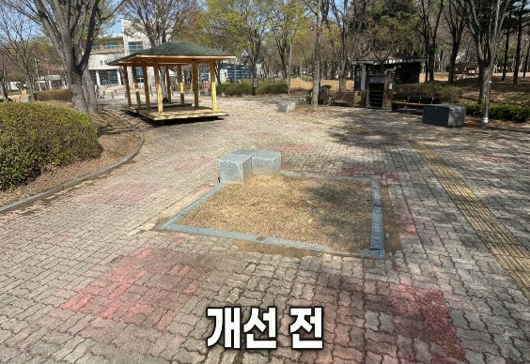 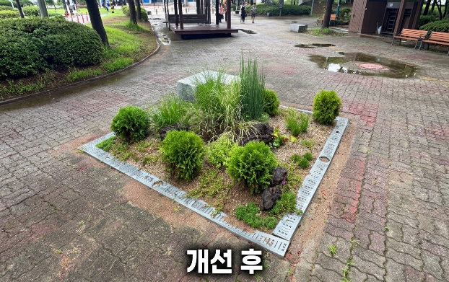 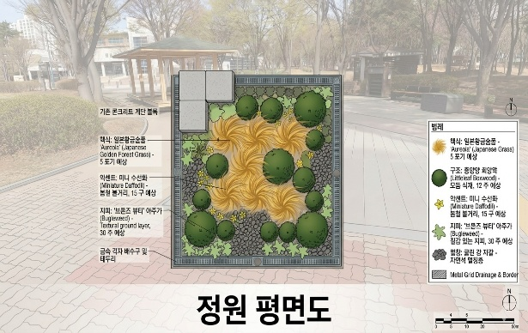
제 안 서
기본 정보
 | 제 안 자 | 최 성 호
 | 소속부서 | 공원수련관관리처 시설지원부
 | 직 급 | 기술5급
 | 제 안 명 | 관문체육공원 고사 느티나무 하부 녹지대 경관 정원 조성
 | 제안구분 | 실행제안
 | 분 야 | 시설개선
 | 실행부서 | 공원수련관관리처 시설지원부
제안 내용
배 경 |  | 관문체육공원 보도블럭에 일렬로 식재되어 있던 대형 느티나무 중 1주가 고사하여 제거하였으며, 제거 후 하부 녹지대가 오랜 기간 방치되어 주변 경관의 미관을 저해하고 있었음 동일 규격의 느티나무로 재식재할 경우 수목 자체 구입비용이 높고, 보도블럭을 들어내고 재시공해야 하는 식재공사 비용도 크게 소요되는 문제가 있었음
추진내용 |  | 동일규격 느티나무 재식재 대신, 남아있는 느티나무 배열과 주변 경관에 조화되는 소규모 정원으로 하부 녹지대를 재조성 사초류와 상록 소교목을 식재하고, 조경석 배치 및 마사토 멀칭을 실시하여 경관을 정비
기대효과 |  | 비용 절감: 동일 규격 느티나무 재식재 및 보도블럭 재시공 비용 대비 낮은 비용으로 경관 복구 경관 개선: 방치되어 있던 빈 녹지대를 정비하여 주변 느티나무 열과 조화로운 경관 조성 유지관리 효율화: 사초류·상록수·마사토 멀칭 구성으로 향후 관리 부담 최소화
첨부 자료(사진, 현황자료 등)

